Normalización
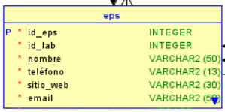
se especifica la transformación de las 3 formas nomales |  | EPS
 |  | id_eps | nombre | telefono | sitio_web | email
 |  | 1 | saludT | 8887205 | www.saldT.com | saldT@gmail.com
 |  | 2 | Sanar | 2226405 | www.sanar.com | sanar@gmail.com

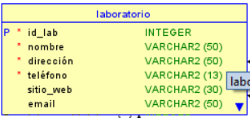
Tutor, basado en la Matriz de Relaciones de la FASE 2, podemos identificar que las relaciones que se muestran resaltadas en la imagen (Muchos a muchos) deben normalizarse |  | LABORATORIO
 |  | id_lab | nombre | direccion | telefono | sitio_web | email
 |  | 11 | Genfar | Crr30, calle55 | 7770674 | www.genfar.com | genfar@gmail.com
 |  | 22 | Lab32 | Crr32, calle55 | 7787604 | www.Lab32.com | Lab32@gmail.com
1FN | Esta en FN1 Por que todos sus atributos son atomicos
EPS
LABORATORIO
LABORATORIO_EPS
PERSONA
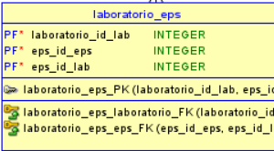
PERSONAL_LABORATORIO |  | LABORATORIO_EPS
PACIENTE |  | id_lab_eps | id_eps | id_lab
EXAMENES |  | 1 | 1 | 11
TIPOEXAMENES |  | 2 | 1 | 22
 |  | 3 | 2 | 11
2FN | FN2 Por que esta en FN1 y todos sus atributos no dependen de la PK totalmente | 4 | 2 | 22
EPS
LABORATORIO
LABORATORIO_EPS |  | PERSONA
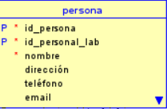
PERSONA |  | id_perso | nombre | direccion | telefono | email
PERSONAL_LABORATORIO |  | 1073 | tomas | vrda calleja | 3135331533 | carrillo@desof.co
PACIENTE |  | 1074 | yaja | vrda calleja | 3215856875 | yajaira@desof.co
EXAMENES
TIPOEXAMENES
3FN

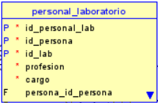
 |  | PERSONAL LABORATORIO
 |  | id_perso_lab | id_perso | id_lab | profesion | cargo
 |  | 1 | 1073 | 11 | Medico | cirujano

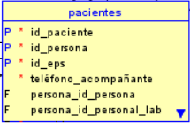
 |  | PACIENTE
 |  | id_paciente | id_perso | id_eps | tel_acompa
 |  | 1 | 1074 | 1 | 3135333000

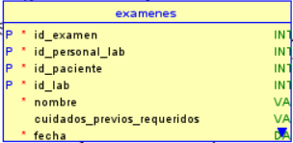
 |  | EXAMENES
 |  | id_examen | id_perso_lab | id_paciente | id_tipo_examen
 |  | 115 | 1 | 1 | 1
 |  | 114 | 1 | 1 | 2

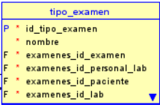
 |  | TIPO_EXAMEN
 |  | id_examen | nombre | cuida_previ
 |  | 1 | Examen Radiologico | dieta (3 dias)
 |  | 2 | Examen sangre | dieta (3 dias)

